关系图
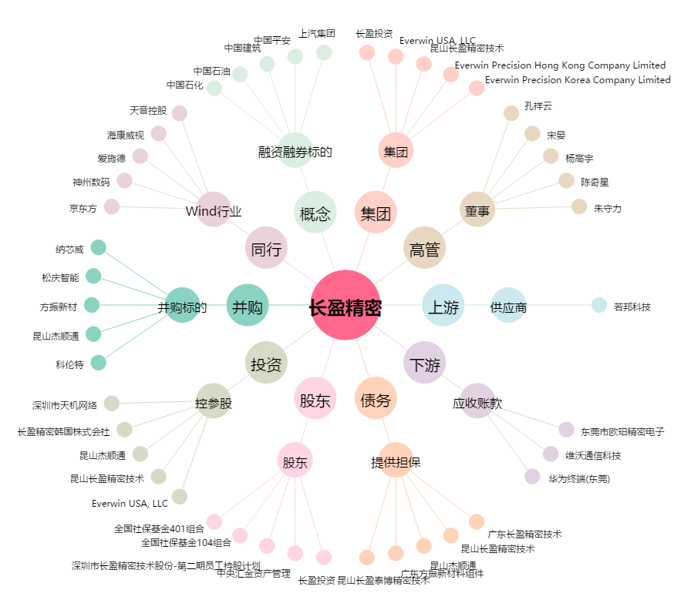
长盈精密[300115.SZ] - 关系概览图

